상품제안서
머레이 무선충전 레이펜슬 2세대 M-Stylus Pen | 상품코드: F23128

 |  |  |  |  |  |  | 02-412-0044 | www.easy1.co.kr
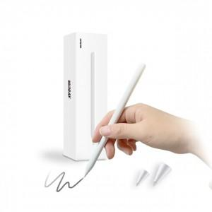

【상세/제작정보】

【인쇄/포장옵션】 | 실크 / 포장지포장

【공급단가】 | 수량 | 50~ | 100~ | 500~ | 1,000~ | 2,000~
*VAT별도 | 단가 | 27,810원 | 26,780원 | 25,750원 | 24,720원 | 24,100원

【상품 URL】 | https://easy1.co.kr:443/src/goods_detail.php?gdno=23128

